下水道事業(公共)
公営企業の抜本的な改革の取組状況（令和6年3月31日時点）
公営企業の抜本的な改革の取組状況（令和6年3月31日時点）
公営企業の抜本的な改革の取組状況（令和6年3月31日時点）
公営企業の抜本的な改革の取組状況（令和6年3月31日時点）
公営企業の抜本的な改革の取組状況（令和6年3月31日時点）
公営企業の抜本的な改革の取組状況（令和6年3月31日時点）
公営企業の抜本的な改革の取組状況（令和6年3月31日時点）
公営企業の抜本的な改革の取組状況（令和6年3月31日時点）

団体名 |  |  |  | 業種名 |  |  |  |  |  |  |  | 事業名 |  |  |  |  |  |  |  |  | 施設名

三宅町 |  |  |  | 下水道事業 |  |  |  |  |  |  |  | 公共下水道

実施状況
実施状況
実施状況
実施状況
実施状況
実施状況
実施状況
実施状況

 | 抜本的な改革の取組

 | 事業廃止 | 民営化・ 民間譲渡 | 地方独立行政法人への移行 |  | 広域化等 |  |  | 民間活用 |  |  |  |  |  |  |  |  |  |  | 現行の経営 体制を継続

 |  |  |  |  |  |  |  | 指定管理者 制度 |  | 包括的 民間委託 |  |  |  |  | PPP/PFI方式 の活用
 |  |  |  |  |  |  |  |  |  |  |  |  |  |  |  |  |  |  | ●

抜本的な改革の取組状況
抜本的な改革の取組状況
抜本的な改革の取組状況
抜本的な改革の取組状況
抜本的な改革の取組状況
抜本的な改革の取組状況
抜本的な改革の取組状況
抜本的な改革の取組状況

 | 取組事項 |  | 事業廃止

 |  |  |  | （取組の概要） |  |  |  |  |  | （全部と一部の別） |  |  |  |  |  |  |  |  |  | （実施（予定）時期）
 | 実施済 |  |  |  |  |  |  |  |  | 全部廃止 |  |  |  |  |  | 一部廃止

 |  |  |  |  |  |  |  |  |  |  |  | ①診療所化・介護施設化
 |  |  |  |  |  |  |  |  |  |  |  | ②簡易水道事業の飲料水供給施設化 |  |  |  |  |  |  |  | 年 |  | 月 | 日
 | 実施予定 |  |  |  |  |  |  |  |  |  |  | ③事業目的の完了
 |  |  |  |  |  |  |  |  |  |  |  | ④民営化・民間譲渡による廃止
 |  |  |  |  |  |  |  |  |  |  |  | ⑤広域化による廃止
 |  |  |  |  |  |  |  |  |  |  |  | ⑥その他

 |  |  |  | （取組の効果額） |  |  |  |  |  | （取組の効果額内訳）
 |  |  |  |  |  |  | 百万円(年)

 |  |  |  | （取組の概要） |  |  |  |  |  | （検討状況・課題）
 | 検討中

 | 取組事項 |  | 民営化・民間譲渡

 |  |  |  | （取組の概要） |  |  |  |  |  | （全部と一部の別） |  |  |  |  |  |  |  |  |  | （実施（予定）時期）
 | 実施済 |  |  |  |  |  |  |  |  | 全部民営化・ 全部民間譲渡 |  |  |  |  |  | 一部民営化・ 一部民間譲渡

 | 実施予定
 |  |  |  |  |  |  |  |  |  |  |  |  |  |  |  |  |  |  |  | 年 |  | 月 | 日

 |  |  |  | （取組の効果額） |  |  |  |  |  | （取組の効果額内訳）
 |  |  |  |  |  |  | 百万円(年)

 |  |  |  | （取組の概要） |  |  |  |  |  | （検討状況・課題）
 | 検討中

 | 取組事項 |  | 公営企業型地方独立行政法人への移行

 |  |  |  | （取組の概要） |  |  |  |  |  | （公務員型と非公務員型の別） |  |  |  |  |  |  |  |  |  | （実施（予定）時期）
 | 実施済 |  |  |  |  |  |  |  |  | 公務員型 |  |  |  |  |  | 非公務員型

 | 実施予定
 |  |  |  |  |  |  |  |  |  |  |  |  |  |  |  |  |  |  |  | 年 |  | 月 | 日

 |  |  |  | （取組の効果額） |  |  |  |  |  | （取組の効果額内訳）
 |  |  |  |  |  |  | 百万円(年)

 |  |  |  | （取組の概要） |  |  |  |  |  | （検討状況・課題）
 | 検討中

 | 取組事項 |  | （水道事業）広域化等

 |  |  |  | （実施類型） |  |  |  |  |  | （取組の概要） |  |  |  |  |  |  |  |  |  | （実施（予定）時期）
 | 実施済 |  |  | 経営統合 |  | 施設の 共同設置・利用

 |  |  |  | 施設管理の 共同化 |  | 管理の一体化
 | 実施予定
 |  |  |  |  |  |  |  |  |  |  |  |  |  |  |  |  |  |  |  | 年 |  | 月 | 日

 |  |  |  | （取組の効果額） |  |  |  |  |  | （取組の効果額内訳）
 |  |  |  |  |  |  | 百万円(年)

 |  |  |  | （取組の概要） |  |  |  |  |  | （検討状況・課題）
 | 検討中

 | 取組事項 |  | （簡易水道事業）広域化等

 |  |  |  | （実施類型） |  |  |  |  |  | （取組の概要） |  |  |  |  |  |  |  |  |  | （実施（予定）時期）
 |  |  |  | 簡易水道事業統合(市町村内)

 | 実施済

 |  |  |  | 簡易水道事業統合 （市町村を越える統合）

 |  |  |  |  |  |  |  |  |  |  |  |  |  |  |  |  |  |  |  | 年 |  | 月 | 日

 | 実施予定
 |  |  |  | 簡易水道事業統合以外 |  |  |  |  |  | 施設の共同 設置・利用 |  |  |  | 施設管理の 共同化 |  |  | 管理の一体化

 |  |  |  | （取組の効果額） |  |  |  |  |  | （取組の効果額内訳）
 |  |  |  |  |  |  | 百万円(年)

 |  |  |  | （取組の概要） |  |  |  |  |  | （検討状況・課題）
 | 検討中

 | 取組事項 |  | （下水道事業）広域化等

 |  |  |  | （実施類型） |  |  |  |  |  | （取組の概要） |  |  |  |  |  |  |  |  |  | （実施（予定）時期）
 | 実施済 |  |  | 汚水処理施設の統廃合

 |  |  |  | 処理場廃止あり |  | 処理場廃止なし

 |  |  |  |  |  |  |  |  |  |  |  |  |  |  |  |  |  |  |  | 年 |  | 月 | 日

 |  |  |  | 公共下水･流域下水の統合 |  | 公共下水同士 の統合 |  |  | 集落排水･公共下水との統合 |  |  |  |  | 特環下水と公共下水との統合 |  |  |  | その他

 |  |  |  | 汚泥処理の 共同化 |  | 維持管理・事務 の共同化 |  |  | 最適な汚水処理施設の選択（最適化）
 | 実施予定

 |  |  |  | （取組の効果額） |  |  |  |  |  | （取組の効果額内訳）
 |  |  |  |  |  |  | 百万円(年)

 |  |  |  | （取組の概要） |  |  |  |  |  | （検討状況・課題）
 | 検討中

 | 取組事項 |  | （水道・簡易水道・下水道事業以外）広域化等

 |  |  |  | （取組の概要） |  |  |  |  |  | （実施（予定）時期）
 | 実施済

 | 実施予定
 |  |  |  |  |  |  |  |  |  | 年 |  |  | 月 |  |  | 日

 |  |  |  | （取組の効果額） |  |  |  |  |  | （取組の効果額内訳）
 |  |  |  |  |  |  | 百万円(年)

 |  |  |  | （取組の概要） |  |  |  |  |  | （検討状況・課題）
 | 検討中

 | 取組事項 |  | 民間活用（指定管理者制度）

 |  |  |  | （取組の概要） |  |  |  |  |  | （方式） |  |  |  |  |  |  |  |  |  | （実施（予定）時期）
 | 実施済 |  |  |  |  |  |  |  |  | 代行制 |  |  |  |  |  | 利用料金制

 | 実施予定
 |  |  |  |  |  |  |  |  |  |  |  |  |  |  |  |  |  |  |  | 年 |  | 月 | 日

 |  |  |  | （取組の効果額） |  |  |  |  |  | （取組の効果額内訳）
 |  |  |  |  |  |  | 百万円(年)

 |  |  |  | （取組の概要） |  |  |  |  |  | （検討状況・課題）
 | 検討中

 | 取組事項 |  | 民間活用（包括的民間委託）

 |  |  |  | （取組の概要） |  |  |  |  |  |  | （（実施済のみ）性能発注内容） |  |  |  |  |  |  |  |  | （実施（予定）時期）
 | 実施済

 | 実施予定
 |  |  |  |  |  |  |  |  |  |  |  |  |  |  |  |  |  |  |  | 年 |  | 月 | 日

 |  |  |  | （取組の効果額） |  |  |  |  |  | （取組の効果額内訳）
 |  |  |  |  |  |  | 百万円(年)

 |  |  |  | （取組の概要） |  |  |  |  |  | （検討状況・課題）
 | 検討中

 | 取組事項 |  | 民間活用（ＰＰＰ/ＰＦＩ方式の活用）

 |  |  |  | （取組の概要） |  |  |  |  |  | （方式） |  |  |  |  |  |  |  |  |  | （導入・契約（予定）時期）
 | 実施済 |  |  |  |  |  |  |  |  | BTO方式 |  |  |  |  |  | 公共施設等運営権方式（コンセッション方式）

 |  |  |  |  |  |  |  |  |  | BOT方式

 |  |  |  |  |  |  |  |  |  | BOO方式
 |  |  |  |  |  |  |  |  |  |  |  |  |  |  |  | 港湾運営会社制度
 | 実施予定 |  |  |  |  |  |  |  |  | DB方式
 |  |  |  |  |  |  |  |  |  |  |  |  |  |  |  |  |  |  |  | 年 |  | 月 | 日
 |  |  |  |  |  |  |  |  |  | DBO方式 |  |  |  |  |  | その他

 |  |  |  | （取組の効果額） |  |  |  |  |  | （取組の効果額内訳）
 |  |  |  |  |  |  | 百万円(年)

 |  |  |  | （取組の概要） |  |  |  |  |  | （検討状況・課題）
 | 検討中

現行の経営体制・手法を継続する理由、今後の方向性
現行の経営体制・手法を継続する理由、今後の方向性
現行の経営体制・手法を継続する理由、今後の方向性
現行の経営体制・手法を継続する理由、今後の方向性
現行の経営体制・手法を継続する理由、今後の方向性
現行の経営体制・手法を継続する理由、今後の方向性
現行の経営体制・手法を継続する理由、今後の方向性
現行の経営体制・手法を継続する理由、今後の方向性

抜本的な改革に取り組まず、現行の経営体制・手法を継続する理由及び現在の経営状況・経営戦略等における中長期的な将来見通しを踏まえた、今後の経営改革の方向性

 | 三宅町の下水道事業は、令和元年度から公営企業会計移行に向けた取組を行っており、令和4年4月から全部適用での運営を開始したところであります。 また、経営戦略（法非適用）の策定についても令和2年度末に策定し、令和7年度に経営戦略の更新をひかえております。抜本的な改革に取り組む予定時期については、それ以降を予定しているとことです。

下水道事業(特環)
公営企業の抜本的な改革の取組状況（令和6年3月31日時点）
公営企業の抜本的な改革の取組状況（令和6年3月31日時点）
公営企業の抜本的な改革の取組状況（令和6年3月31日時点）
公営企業の抜本的な改革の取組状況（令和6年3月31日時点）
公営企業の抜本的な改革の取組状況（令和6年3月31日時点）
公営企業の抜本的な改革の取組状況（令和6年3月31日時点）
公営企業の抜本的な改革の取組状況（令和6年3月31日時点）
公営企業の抜本的な改革の取組状況（令和6年3月31日時点）
公営企業の抜本的な改革の取組状況（令和6年3月31日時点）

団体名 |  |  |  | 業種名 |  |  |  |  |  |  |  | 事業名 |  |  |  |  |  |  |  |  | 施設名

三宅町 |  |  |  | 下水道事業 |  |  |  |  |  |  |  | 特定環境保全公共下水道

実施状況
実施状況
実施状況
実施状況
実施状況
実施状況
実施状況
実施状況
実施状況

 | 抜本的な改革の取組

 | 事業廃止 | 民営化・ 民間譲渡 | 地方独立行政法人への移行 |  | 広域化等 |  |  | 民間活用 |  |  |  |  |  |  |  |  |  |  | 現行の経営 体制を継続

 |  |  |  |  |  |  |  | 指定管理者 制度 |  | 包括的 民間委託 |  |  |  |  | PPP/PFI方式 の活用
 |  |  |  |  |  |  |  |  |  |  |  |  |  |  |  |  |  |  | ●

抜本的な改革の取組状況
抜本的な改革の取組状況
抜本的な改革の取組状況
抜本的な改革の取組状況
抜本的な改革の取組状況
抜本的な改革の取組状況
抜本的な改革の取組状況
抜本的な改革の取組状況
抜本的な改革の取組状況

 | 取組事項 |  | 事業廃止

 |  |  |  | （取組の概要） |  |  |  |  |  | （全部と一部の別） |  |  |  |  |  |  |  |  |  | （実施（予定）時期）
 | 実施済 |  |  |  |  |  |  |  |  | 全部廃止 |  |  |  |  |  | 一部廃止

 |  |  |  |  |  |  |  |  |  |  |  | ①診療所化・介護施設化
 |  |  |  |  |  |  |  |  |  |  |  | ②簡易水道事業の飲料水供給施設化 |  |  |  |  |  |  |  | 年 |  | 月 | 日
 | 実施予定 |  |  |  |  |  |  |  |  |  |  | ③事業目的の完了
 |  |  |  |  |  |  |  |  |  |  |  | ④民営化・民間譲渡による廃止
 |  |  |  |  |  |  |  |  |  |  |  | ⑤広域化による廃止
 |  |  |  |  |  |  |  |  |  |  |  | ⑥その他

 |  |  |  | （取組の効果額） |  |  |  |  |  | （取組の効果額内訳）
 |  |  |  |  |  |  | 百万円(年)

 |  |  |  | （取組の概要） |  |  |  |  |  | （検討状況・課題）
 | 検討中

 | 取組事項 |  | 民営化・民間譲渡

 |  |  |  | （取組の概要） |  |  |  |  |  | （全部と一部の別） |  |  |  |  |  |  |  |  |  | （実施（予定）時期）
 | 実施済 |  |  |  |  |  |  |  |  | 全部民営化・ 全部民間譲渡 |  |  |  |  |  | 一部民営化・ 一部民間譲渡

 | 実施予定
 |  |  |  |  |  |  |  |  |  |  |  |  |  |  |  |  |  |  |  | 年 |  | 月 | 日

 |  |  |  | （取組の効果額） |  |  |  |  |  | （取組の効果額内訳）
 |  |  |  |  |  |  | 百万円(年)

 |  |  |  | （取組の概要） |  |  |  |  |  | （検討状況・課題）
 | 検討中

 | 取組事項 |  | 公営企業型地方独立行政法人への移行

 |  |  |  | （取組の概要） |  |  |  |  |  | （公務員型と非公務員型の別） |  |  |  |  |  |  |  |  |  | （実施（予定）時期）
 | 実施済 |  |  |  |  |  |  |  |  | 公務員型 |  |  |  |  |  | 非公務員型

 | 実施予定
 |  |  |  |  |  |  |  |  |  |  |  |  |  |  |  |  |  |  |  | 年 |  | 月 | 日

 |  |  |  | （取組の効果額） |  |  |  |  |  | （取組の効果額内訳）
 |  |  |  |  |  |  | 百万円(年)

 |  |  |  | （取組の概要） |  |  |  |  |  | （検討状況・課題）
 | 検討中

 | 取組事項 |  | （水道事業）広域化等

 |  |  |  | （実施類型） |  |  |  |  |  | （取組の概要） |  |  |  |  |  |  |  |  |  | （実施（予定）時期）
 | 実施済 |  |  | 経営統合 |  | 施設の 共同設置・利用

 |  |  |  | 施設管理の 共同化 |  | 管理の一体化
 | 実施予定
 |  |  |  |  |  |  |  |  |  |  |  |  |  |  |  |  |  |  |  | 年 |  | 月 | 日

 |  |  |  | （取組の効果額） |  |  |  |  |  | （取組の効果額内訳）
 |  |  |  |  |  |  | 百万円(年)

 |  |  |  | （取組の概要） |  |  |  |  |  | （検討状況・課題）
 | 検討中

 | 取組事項 |  | （簡易水道事業）広域化等

 |  |  |  | （実施類型） |  |  |  |  |  | （取組の概要） |  |  |  |  |  |  |  |  |  | （実施（予定）時期）
 |  |  |  | 簡易水道事業統合(市町村内)

 | 実施済

 |  |  |  | 簡易水道事業統合 （市町村を越える統合）

 |  |  |  |  |  |  |  |  |  |  |  |  |  |  |  |  |  |  |  | 年 |  | 月 | 日

 | 実施予定
 |  |  |  | 簡易水道事業統合以外 |  |  |  |  |  | 施設の共同 設置・利用 |  |  |  | 施設管理の 共同化 |  |  | 管理の一体化

 |  |  |  | （取組の効果額） |  |  |  |  |  | （取組の効果額内訳）
 |  |  |  |  |  |  | 百万円(年)

 |  |  |  | （取組の概要） |  |  |  |  |  | （検討状況・課題）
 | 検討中

 | 取組事項 |  | （下水道事業）広域化等

 |  |  |  | （実施類型） |  |  |  |  |  | （取組の概要） |  |  |  |  |  |  |  |  |  | （実施（予定）時期）
 | 実施済 |  |  | 汚水処理施設の統廃合

 |  |  |  | 処理場廃止あり |  | 処理場廃止なし

 |  |  |  |  |  |  |  |  |  |  |  |  |  |  |  |  |  |  |  | 年 |  | 月 | 日

 |  |  |  | 公共下水･流域下水の統合 |  | 公共下水同士 の統合 |  |  | 集落排水･公共下水との統合 |  |  |  |  | 特環下水と公共下水との統合 |  |  |  | その他

 |  |  |  | 汚泥処理の 共同化 |  | 維持管理・事務 の共同化 |  |  | 最適な汚水処理施設の選択（最適化）
 | 実施予定

 |  |  |  | （取組の効果額） |  |  |  |  |  | （取組の効果額内訳）
 |  |  |  |  |  |  | 百万円(年)

 |  |  |  | （取組の概要） |  |  |  |  |  | （検討状況・課題）
 | 検討中

 | 取組事項 |  | （水道・簡易水道・下水道事業以外）広域化等

 |  |  |  | （取組の概要） |  |  |  |  |  | （実施（予定）時期）
 | 実施済

 | 実施予定
 |  |  |  |  |  |  |  |  |  | 年 |  |  | 月 |  |  | 日

 |  |  |  | （取組の効果額） |  |  |  |  |  | （取組の効果額内訳）
 |  |  |  |  |  |  | 百万円(年)

 |  |  |  | （取組の概要） |  |  |  |  |  | （検討状況・課題）
 | 検討中

 | 取組事項 |  | 民間活用（指定管理者制度）

 |  |  |  | （取組の概要） |  |  |  |  |  | （方式） |  |  |  |  |  |  |  |  |  | （実施（予定）時期）
 | 実施済 |  |  |  |  |  |  |  |  | 代行制 |  |  |  |  |  | 利用料金制

 | 実施予定
 |  |  |  |  |  |  |  |  |  |  |  |  |  |  |  |  |  |  |  | 年 |  | 月 | 日

 |  |  |  | （取組の効果額） |  |  |  |  |  | （取組の効果額内訳）
 |  |  |  |  |  |  | 百万円(年)

 |  |  |  | （取組の概要） |  |  |  |  |  | （検討状況・課題）
 | 検討中

 | 取組事項 |  | 民間活用（包括的民間委託）

 |  |  |  | （取組の概要） |  |  |  |  |  |  | （（実施済のみ）性能発注内容） |  |  |  |  |  |  |  |  | （実施（予定）時期）
 | 実施済

 | 実施予定
 |  |  |  |  |  |  |  |  |  |  |  |  |  |  |  |  |  |  |  | 年 |  | 月 | 日

 |  |  |  | （取組の効果額） |  |  |  |  |  | （取組の効果額内訳）
 |  |  |  |  |  |  | 百万円(年)

 |  |  |  | （取組の概要） |  |  |  |  |  | （検討状況・課題）
 | 検討中

 | 取組事項 |  | 民間活用（ＰＰＰ/ＰＦＩ方式の活用）

 |  |  |  | （取組の概要） |  |  |  |  |  | （方式） |  |  |  |  |  |  |  |  |  | （導入・契約（予定）時期）
 | 実施済 |  |  |  |  |  |  |  |  | BTO方式 |  |  |  |  |  | 公共施設等運営権方式（コンセッション方式）

 |  |  |  |  |  |  |  |  |  | BOT方式

 |  |  |  |  |  |  |  |  |  | BOO方式
 |  |  |  |  |  |  |  |  |  |  |  |  |  |  |  | 港湾運営会社制度
 | 実施予定 |  |  |  |  |  |  |  |  | DB方式
 |  |  |  |  |  |  |  |  |  |  |  |  |  |  |  |  |  |  |  | 年 |  | 月 | 日
 |  |  |  |  |  |  |  |  |  | DBO方式 |  |  |  |  |  | その他

 |  |  |  | （取組の効果額） |  |  |  |  |  | （取組の効果額内訳）
 |  |  |  |  |  |  | 百万円(年)

 |  |  |  | （取組の概要） |  |  |  |  |  | （検討状況・課題）
 | 検討中

現行の経営体制・手法を継続する理由、今後の方向性
現行の経営体制・手法を継続する理由、今後の方向性
現行の経営体制・手法を継続する理由、今後の方向性
現行の経営体制・手法を継続する理由、今後の方向性
現行の経営体制・手法を継続する理由、今後の方向性
現行の経営体制・手法を継続する理由、今後の方向性
現行の経営体制・手法を継続する理由、今後の方向性
現行の経営体制・手法を継続する理由、今後の方向性
現行の経営体制・手法を継続する理由、今後の方向性

抜本的な改革に取り組まず、現行の経営体制・手法を継続する理由及び現在の経営状況・経営戦略等における中長期的な将来見通しを踏まえた、今後の経営改革の方向性

 | 三宅町の下水道事業は、令和元年度から公営企業会計移行に向けた取組を行っており、令和4年4月から全部適用での運営を開始したところであります。 また、経営戦略（法非適用）の策定についても令和2年度末に策定し、令和7年度に経営戦略の更新をひかえております。抜本的な改革に取り組む予定時期については、それ以降を予定しているとことです。

介護サービス事業(デイサービス)
公営企業の抜本的な改革の取組状況（令和6年3月31日時点）
公営企業の抜本的な改革の取組状況（令和6年3月31日時点）
公営企業の抜本的な改革の取組状況（令和6年3月31日時点）
公営企業の抜本的な改革の取組状況（令和6年3月31日時点）
公営企業の抜本的な改革の取組状況（令和6年3月31日時点）
公営企業の抜本的な改革の取組状況（令和6年3月31日時点）
公営企業の抜本的な改革の取組状況（令和6年3月31日時点）
公営企業の抜本的な改革の取組状況（令和6年3月31日時点）
公営企業の抜本的な改革の取組状況（令和6年3月31日時点）
公営企業の抜本的な改革の取組状況（令和6年3月31日時点）

団体名 |  |  |  |  | 業種名 |  |  |  |  |  |  |  | 事業名 |  |  |  |  |  |  |  |  | 施設名

三宅町 |  |  |  |  | 介護サービス事業 |  |  |  |  |  |  |  | 老人デイサービスセンター

実施状況
実施状況
実施状況
実施状況
実施状況
実施状況
実施状況
実施状況
実施状況
実施状況

 | 抜本的な改革の取組

 | 事業廃止 | 民営化・ 民間譲渡 |  | 地方独立行政法人への移行 |  | 広域化等 |  |  | 民間活用 |  |  |  |  |  |  |  |  |  |  | 現行の経営 体制を継続

 |  |  |  |  |  |  |  |  | 指定管理者 制度 |  | 包括的 民間委託 |  |  |  |  | PPP/PFI方式 の活用
 |  |  |  |  |  |  |  |  | ●

抜本的な改革の取組状況
抜本的な改革の取組状況
抜本的な改革の取組状況
抜本的な改革の取組状況
抜本的な改革の取組状況
抜本的な改革の取組状況
抜本的な改革の取組状況
抜本的な改革の取組状況
抜本的な改革の取組状況
抜本的な改革の取組状況

 | 取組事項 |  |  | 事業廃止

 |  |  |  |  | （取組の概要） |  |  |  |  |  | （全部と一部の別） |  |  |  |  |  |  |  |  |  | （実施（予定）時期）
 | 実施済 |  |  |  |  |  |  |  |  |  | 全部廃止 |  |  |  |  |  | 一部廃止

 |  |  |  |  |  |  |  |  |  |  |  |  | ①診療所化・介護施設化
 |  |  |  |  |  |  |  |  |  |  |  |  | ②簡易水道事業の飲料水供給施設化 |  |  |  |  |  |  |  | 年 |  | 月 | 日
 | 実施予定 |  |  |  |  |  |  |  |  |  |  |  | ③事業目的の完了
 |  |  |  |  |  |  |  |  |  |  |  |  | ④民営化・民間譲渡による廃止
 |  |  |  |  |  |  |  |  |  |  |  |  | ⑤広域化による廃止
 |  |  |  |  |  |  |  |  |  |  |  |  | ⑥その他

 |  |  |  |  | （取組の効果額） |  |  |  |  |  | （取組の効果額内訳）
 |  |  |  |  |  |  |  | 百万円(年)

 |  |  |  |  | （取組の概要） |  |  |  |  |  | （検討状況・課題）
 | 検討中

 | 取組事項 |  |  | 民営化・民間譲渡

 |  |  |  |  | （取組の概要） |  |  |  |  |  | （全部と一部の別） |  |  |  |  |  |  |  |  |  | （実施（予定）時期）
 | 実施済 |  |  |  |  |  |  |  |  |  | 全部民営化・ 全部民間譲渡 |  |  |  |  |  | 一部民営化・ 一部民間譲渡

 | 実施予定
 |  |  |  |  |  |  |  |  |  |  |  |  |  |  |  |  |  |  |  |  | 年 |  | 月 | 日

 |  |  |  |  | （取組の効果額） |  |  |  |  |  | （取組の効果額内訳）
 |  |  |  |  |  |  |  | 百万円(年)

 |  |  |  |  | （取組の概要） |  |  |  |  |  | （検討状況・課題）
 | 検討中

 | 取組事項 |  |  | 公営企業型地方独立行政法人への移行

 |  |  |  |  | （取組の概要） |  |  |  |  |  | （公務員型と非公務員型の別） |  |  |  |  |  |  |  |  |  | （実施（予定）時期）
 | 実施済 |  |  |  |  |  |  |  |  |  | 公務員型 |  |  |  |  |  | 非公務員型

 | 実施予定
 |  |  |  |  |  |  |  |  |  |  |  |  |  |  |  |  |  |  |  |  | 年 |  | 月 | 日

 |  |  |  |  | （取組の効果額） |  |  |  |  |  | （取組の効果額内訳）
 |  |  |  |  |  |  |  | 百万円(年)

 |  |  |  |  | （取組の概要） |  |  |  |  |  | （検討状況・課題）
 | 検討中

 | 取組事項 |  |  | （水道事業）広域化等

 |  |  |  |  | （実施類型） |  |  |  |  |  | （取組の概要） |  |  |  |  |  |  |  |  |  | （実施（予定）時期）
 | 実施済 |  |  |  | 経営統合 |  | 施設の 共同設置・利用

 |  |  |  |  | 施設管理の 共同化 |  | 管理の一体化
 | 実施予定
 |  |  |  |  |  |  |  |  |  |  |  |  |  |  |  |  |  |  |  |  | 年 |  | 月 | 日

 |  |  |  |  | （取組の効果額） |  |  |  |  |  | （取組の効果額内訳）
 |  |  |  |  |  |  |  | 百万円(年)

 |  |  |  |  | （取組の概要） |  |  |  |  |  | （検討状況・課題）
 | 検討中

 | 取組事項 |  |  | （簡易水道事業）広域化等

 |  |  |  |  | （実施類型） |  |  |  |  |  | （取組の概要） |  |  |  |  |  |  |  |  |  | （実施（予定）時期）
 |  |  |  |  | 簡易水道事業統合(市町村内)

 | 実施済

 |  |  |  |  | 簡易水道事業統合 （市町村を越える統合）

 |  |  |  |  |  |  |  |  |  |  |  |  |  |  |  |  |  |  |  |  | 年 |  | 月 | 日

 | 実施予定
 |  |  |  |  | 簡易水道事業統合以外 |  |  |  |  |  | 施設の共同 設置・利用 |  |  |  | 施設管理の 共同化 |  |  | 管理の一体化

 |  |  |  |  | （取組の効果額） |  |  |  |  |  | （取組の効果額内訳）
 |  |  |  |  |  |  |  | 百万円(年)

 |  |  |  |  | （取組の概要） |  |  |  |  |  | （検討状況・課題）
 | 検討中

 | 取組事項 |  |  | （下水道事業）広域化等

 |  |  |  |  | （実施類型） |  |  |  |  |  | （取組の概要） |  |  |  |  |  |  |  |  |  | （実施（予定）時期）
 | 実施済 |  |  |  | 汚水処理施設の統廃合

 |  |  |  |  | 処理場廃止あり |  | 処理場廃止なし

 |  |  |  |  |  |  |  |  |  |  |  |  |  |  |  |  |  |  |  |  | 年 |  | 月 | 日

 |  |  |  |  | 公共下水･流域下水の統合 |  | 公共下水同士 の統合 |  |  | 集落排水･公共下水との統合 |  |  |  |  | 特環下水と公共下水との統合 |  |  |  | その他

 |  |  |  |  | 汚泥処理の 共同化 |  | 維持管理・事務 の共同化 |  |  | 最適な汚水処理施設の選択（最適化）
 | 実施予定

 |  |  |  |  | （取組の効果額） |  |  |  |  |  | （取組の効果額内訳）
 |  |  |  |  |  |  |  | 百万円(年)

 |  |  |  |  | （取組の概要） |  |  |  |  |  | （検討状況・課題）
 | 検討中

 | 取組事項 |  |  | （水道・簡易水道・下水道事業以外）広域化等

 |  |  |  |  | （取組の概要） |  |  |  |  |  | （実施（予定）時期）
 | 実施済

 | 実施予定
 |  |  |  |  |  |  |  |  |  |  | 年 |  |  | 月 |  |  | 日

 |  |  |  |  | （取組の効果額） |  |  |  |  |  | （取組の効果額内訳）
 |  |  |  |  |  |  |  | 百万円(年)

 |  |  |  |  | （取組の概要） |  |  |  |  |  | （検討状況・課題）
 | 検討中

 | 取組事項 |  |  | 民間活用（指定管理者制度）

 |  |  |  |  | （取組の概要） |  |  |  |  |  | （方式） |  |  |  |  |  |  |  |  |  | （実施（予定）時期）
 | 実施済 |  | ● |  | デイサービスセンターの管理運営 |  |  |  |  |  | 代行制 |  |  |  |  |  | 利用料金制 |  |  |  | 平成

 |  |  |  |  |  |  |  |  |  |  |  |  |  |  |  |  | ● |  |  |  | 18 |  | 4 | 1

 | 実施予定
 |  |  |  |  |  |  |  |  |  |  |  |  |  |  |  |  |  |  |  |  | 年 |  | 月 | 日

 |  |  |  |  | （取組の効果額） |  |  |  |  |  | （取組の効果額内訳）
 |  |  |  |  | 0 |  |  | 百万円(年) |  |  | 0

 |  |  |  |  | （取組の概要） |  |  |  |  |  | （検討状況・課題）
 | 検討中

 | 取組事項 |  |  | 民間活用（包括的民間委託）

 |  |  |  |  | （取組の概要） |  |  |  |  |  |  | （（実施済のみ）性能発注内容） |  |  |  |  |  |  |  |  | （実施（予定）時期）
 | 実施済

 | 実施予定
 |  |  |  |  |  |  |  |  |  |  |  |  |  |  |  |  |  |  |  |  | 年 |  | 月 | 日

 |  |  |  |  | （取組の効果額） |  |  |  |  |  | （取組の効果額内訳）
 |  |  |  |  |  |  |  | 百万円(年)

 |  |  |  |  | （取組の概要） |  |  |  |  |  | （検討状況・課題）
 | 検討中

 | 取組事項 |  |  | 民間活用（ＰＰＰ/ＰＦＩ方式の活用）

 |  |  |  |  | （取組の概要） |  |  |  |  |  | （方式） |  |  |  |  |  |  |  |  |  | （導入・契約（予定）時期）
 | 実施済 |  |  |  |  |  |  |  |  |  | BTO方式 |  |  |  |  |  | 公共施設等運営権方式（コンセッション方式）

 |  |  |  |  |  |  |  |  |  |  | BOT方式

 |  |  |  |  |  |  |  |  |  |  | BOO方式
 |  |  |  |  |  |  |  |  |  |  |  |  |  |  |  |  | 港湾運営会社制度
 | 実施予定 |  |  |  |  |  |  |  |  |  | DB方式
 |  |  |  |  |  |  |  |  |  |  |  |  |  |  |  |  |  |  |  |  | 年 |  | 月 | 日
 |  |  |  |  |  |  |  |  |  |  | DBO方式 |  |  |  |  |  | その他

 |  |  |  |  | （取組の効果額） |  |  |  |  |  | （取組の効果額内訳）
 |  |  |  |  |  |  |  | 百万円(年)

 |  |  |  |  | （取組の概要） |  |  |  |  |  | （検討状況・課題）
 | 検討中

現行の経営体制・手法を継続する理由、今後の方向性
現行の経営体制・手法を継続する理由、今後の方向性
現行の経営体制・手法を継続する理由、今後の方向性
現行の経営体制・手法を継続する理由、今後の方向性
現行の経営体制・手法を継続する理由、今後の方向性
現行の経営体制・手法を継続する理由、今後の方向性
現行の経営体制・手法を継続する理由、今後の方向性
現行の経営体制・手法を継続する理由、今後の方向性
現行の経営体制・手法を継続する理由、今後の方向性
現行の経営体制・手法を継続する理由、今後の方向性

抜本的な改革に取り組まず、現行の経営体制・手法を継続する理由及び現在の経営状況・経営戦略等における中長期的な将来見通しを踏まえた、今後の経営改革の方向性

作成要領
【作成要領】 | 本ファイルにより作成したものが、ホームページに掲載されます。 次の【手順①～⑦】により、作業をお願いします。

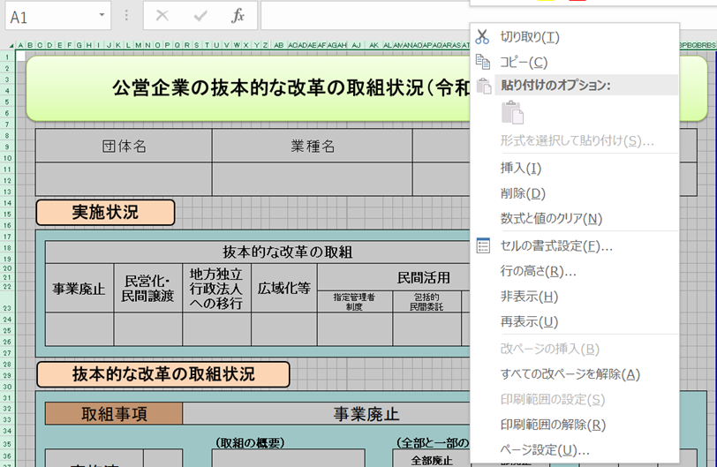
【手順①】 事業ごとに作成した、「調査票.xlsx」ファイルの「公開用シート」を開き、全体をコピーする。

【手順②】 「公開用.xlsx」（本ファイル）の「公開用シート」に貼り付ける。
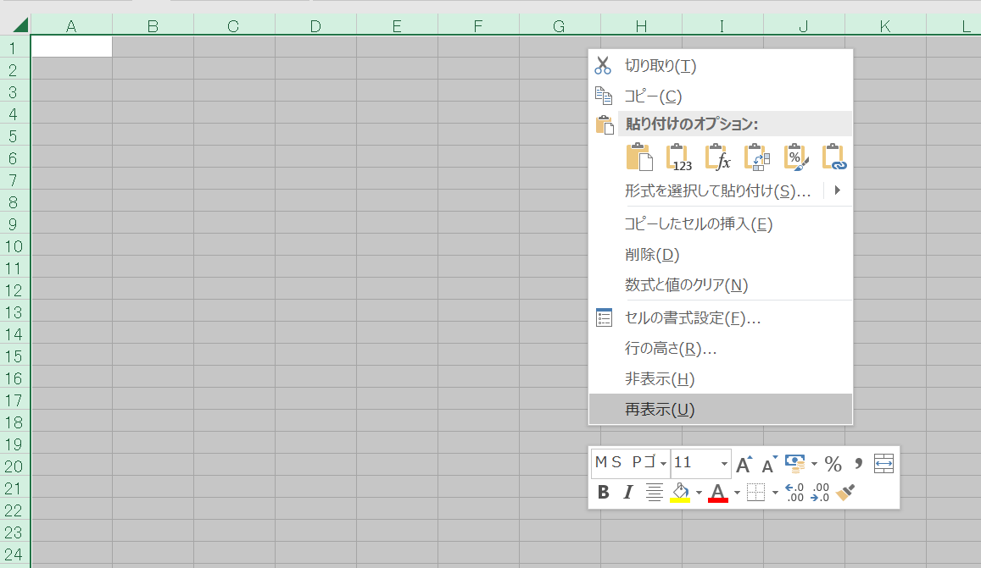

【手順③】 公開用シートに貼り付けたデータについて、再度、全体をコピーする。

【手順④】 コピーしたデータを、「形式を選択して貼り付け」→「値を貼り付け」で、そのまま貼り付ける。
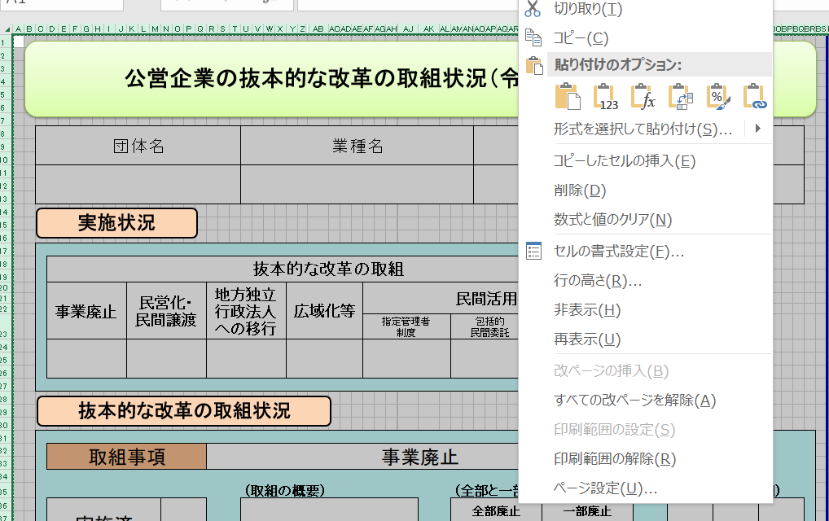

【手順⑤】 「該当の無い取組状況」となっている「行」を、全て削除する。
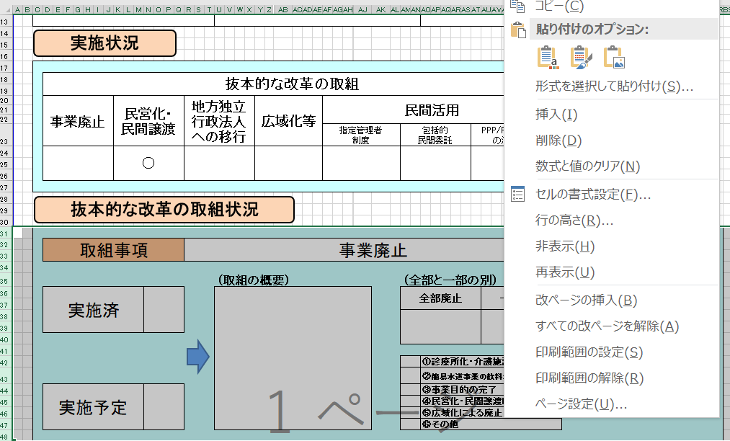

【手順⑥】 セル内に回答が収まらない場合には、適宜、該当行の幅変更を行う。

【手順⑦】 本ファイルの、「作成要領」から「（例３）０項目」までの４つのシートを削除する。

（例１）取組項目
公営企業の抜本的な改革の取組状況（令和6年3月31日時点）

団体名 |  |  |  |  | 業種名 |  |  |  |  | 事業名 |  |  |  |  | 施設名

△△県 |  |  |  |  | 工業用水道事業

実施状況

 | 抜本的な改革の取組

 | 事業廃止 | 民営化・ 民間譲渡 |  | 地方独立行政法人への移行 |  | 広域化等 |  | 民間活用 |  |  |  |  | 現行の経営 体制を継続

 |  |  |  |  |  |  |  | 指定管理者 制度 | 包括的 民間委託 |  | PPP/PFI方式 の活用
 | ●

抜本的な改革の取組状況

 | 取組事項 |  |  | 事業廃止

 |  |  |  |  | （取組の概要） |  |  |  | （全部と一部の別） |  |  |  |  | （実施（予定）時期）
 | 実施済 |  | ● |  | 例 |  |  |  | 全部廃止 |  |  | 一部廃止 |  | 令和

 |  |  |  |  |  |  |  |  | ●
 |  |  |  |  |  |  |  |  |  |  |  |  |  | 5 |  | 4 | 1

 |  |  |  |  |  |  |  |  |  | ①診療所化・介護施設化
 |  |  |  |  |  |  |  |  |  | ②簡易水道事業の飲料水供給施設化 |  |  |  | 年 |  | 月 | 日
 | 実施予定 |  |  |  |  |  |  |  |  | ③事業目的の完了
 |  |  |  |  |  |  |  |  |  | ④民営化・民間譲渡による廃止
 |  |  |  |  |  |  |  |  |  | ⑤広域化による廃止
 |  |  |  |  |  |  |  |  | ● | ⑥その他

 |  |  |  |  | （取組の効果額） |  |  |  | （取組の効果額内訳）
 |  |  |  |  | 100 |  | 百万円(年) |  | ①建設改良費 年▲10 ②人件費 年▲30 ③維持管理費 年▲30 ④委託費 年▲30 計 年▲100

 |  |  |  |  | （取組の概要） |  |  |  | （検討状況・課題）
 | 検討中

（例２）取組２項目
公営企業の抜本的な改革の取組状況（令和6年3月31日時点）

団体名 |  |  |  |  | 業種名 |  |  |  |  |  |  | 事業名 |  |  |  | 施設名

□□県 |  |  |  |  | 水道事業

実施状況

 | 抜本的な改革の取組

 | 事業廃止 | 民営化・ 民間譲渡 |  | 地方独立行政法人への移行 |  | 広域化等 |  |  | 民間活用 |  |  |  |  | 現行の経営 体制を継続

 |  |  |  |  |  |  |  |  | 指定管理者 制度 | 包括的 民間委託 |  |  | PPP/PFI方式 の活用
 |  |  |  |  |  | ● |  |  |  | ●

抜本的な改革の取組状況

 | 取組事項 |  |  | （水道事業）広域化等

 |  |  |  |  | （実施類型） |  |  |  |  | （取組の概要） |  |  |  |  | （実施（予定）時期）
 | 実施済 |  |  |  | 経営統合 |  | 施設の 共同設置・利用 |  |  | 例 |  |  |  |  | 令和

 |  |  |  |  |  |  |  |  |  |  |  |  |  |  | 10 |  | 3 | 31

 |  |  |  |  | 施設管理の 共同化 |  | 管理の一体化
 | 実施予定 |  | ●
 |  |  |  |  |  |  | ● |  |  |  |  |  |  |  | 年 |  | 月 | 日

 |  |  |  |  | （取組の効果額） |  |  |  |  | （取組の効果額内訳）
 |  |  |  |  | 120 |  |  | 百万円(年) |  | ①建設改良費 年▲10 ②人件費 年▲30 ③維持管理費 年▲30 ④委託費 年▲50 計 年▲120

 |  |  |  |  | （取組の概要） |  |  |  |  | （検討状況・課題）
 | 検討中

 | 取組事項 |  |  | 民間活用（包括的民間委託）

 |  |  |  |  | （取組の概要） |  |  |  |  |  | （（実施済のみ）性能発注内容） |  |  |  | （実施（予定）時期）
 | 実施済 |  |  |  | 例 |  |  |  |  |  |  |  |  |  | 令和

 |  |  |  |  |  |  |  |  |  |  |  |  |  |  | 10 |  | 3 | 31

 | 実施予定 |  | ●
 |  |  |  |  |  |  |  |  |  |  |  |  |  |  | 年 |  | 月 | 日

 |  |  |  |  | （取組の効果額） |  |  |  |  | （取組の効果額内訳）
 |  |  |  |  | 120 |  |  | 百万円(年) |  | ①建設改良費 年▲10 ②人件費 年▲30 ③維持管理費 年▲30 ④委託費 年▲50 計 年▲120

 |  |  |  |  | （取組の概要） |  |  |  |  | （検討状況・課題）
 | 検討中

（例３）0項目（現経営継続）
公営企業の抜本的な改革の取組状況（令和6年3月31日時点）

団体名 |  |  |  | 業種名 |  |  |  | 事業名 |  |  | 施設名

◎◎県 |  |  |  | 病院事業

実施状況

 | 抜本的な改革の取組

 | 事業廃止 | 民営化・ 民間譲渡 | 地方独立行政法人への移行 |  | 広域化等 | 民間活用 |  |  |  | 現行の経営 体制を継続

 |  |  |  |  |  | 指定管理者 制度 | 包括的 民間委託 |  | PPP/PFI方式 の活用
 |  |  |  |  |  |  |  |  |  | ●

現行の経営体制・手法を継続する理由、今後の方向性

抜本的な改革に取り組まず、現行の経営体制・手法を継続する理由及び現在の経営状況・経営戦略等における中長期的な将来見通しを踏まえた、今後の経営改革の方向性

 | 例

